CollectiveAccess
Image | Object | Description | Date
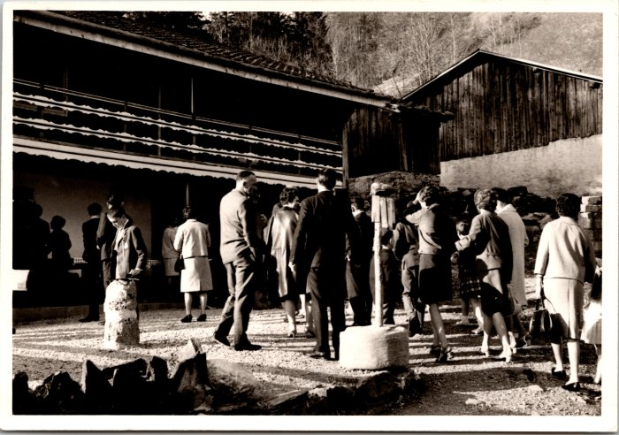 | Photo devant le restaurant du Frénalay (12-063) | Photo devant le restaurant du Frénalay
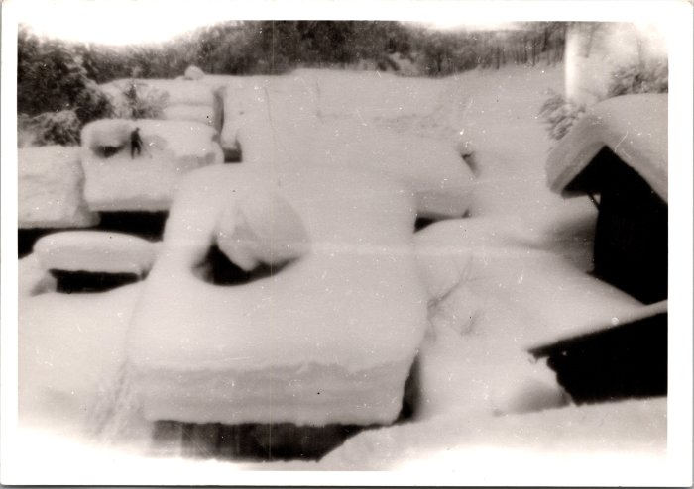 | Déneigement des toits au Frénalay, février 1968 (12-064) | Déneigement des toits au Frénalay, février 1968
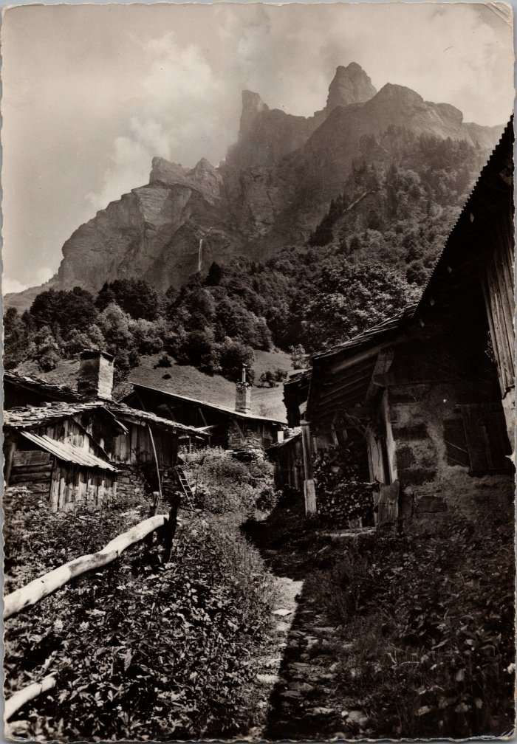
 | Photos dans le village du Frenalay (2-1760) | Photos dans le village du Frenalay
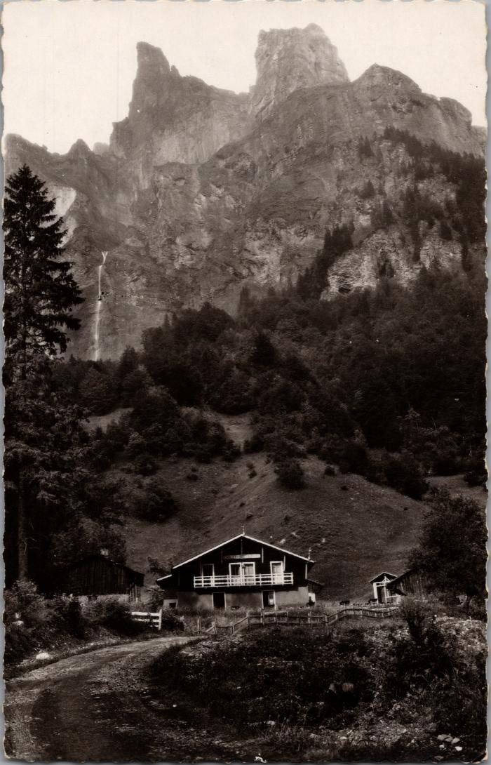
 | Les chalets du Frenalay sous la Corne du Chamois (2-1868) | Les chalets du Frenalay sous la Corne du Chamois
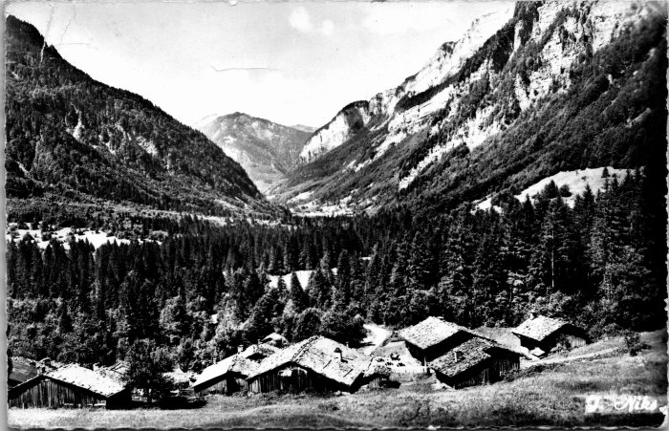 | Vue sur les chalets du Frénalay (2-4239) | Vue sur les chalets du Frénalay
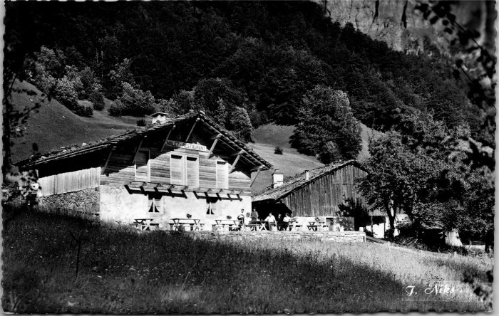 | Le Chalet Restaurant du Frénalay (2-4259) | Le Chalet Restaurant du Frénalay
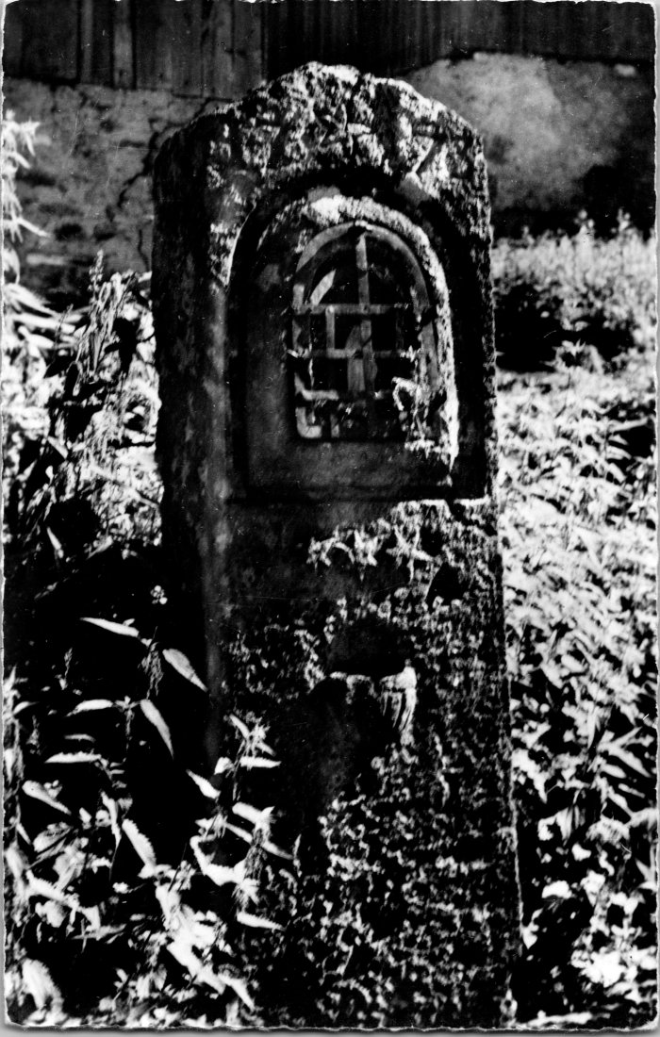
 | Ancien oratoire au Frenalay (2-4515) | Ancien oratoire au Frenalay
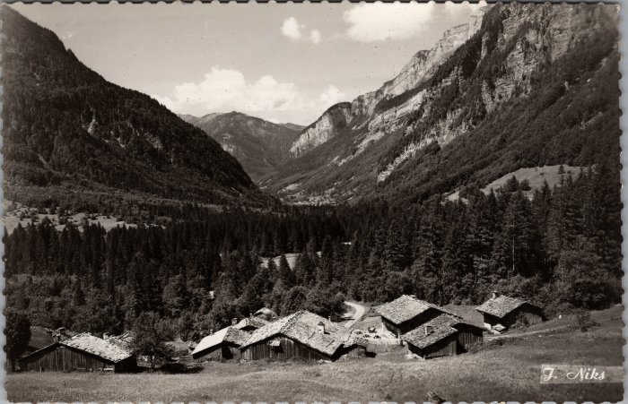 | Carte Postale du village du Frenalay (22-002) | Carte Postale du village du Frenalay
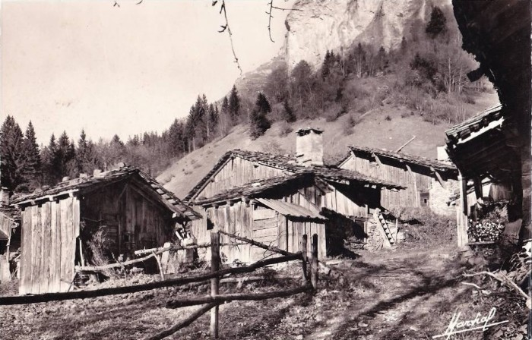 | Carte Postale du Frénalay (51-009) | Carte Postale du Frénalay
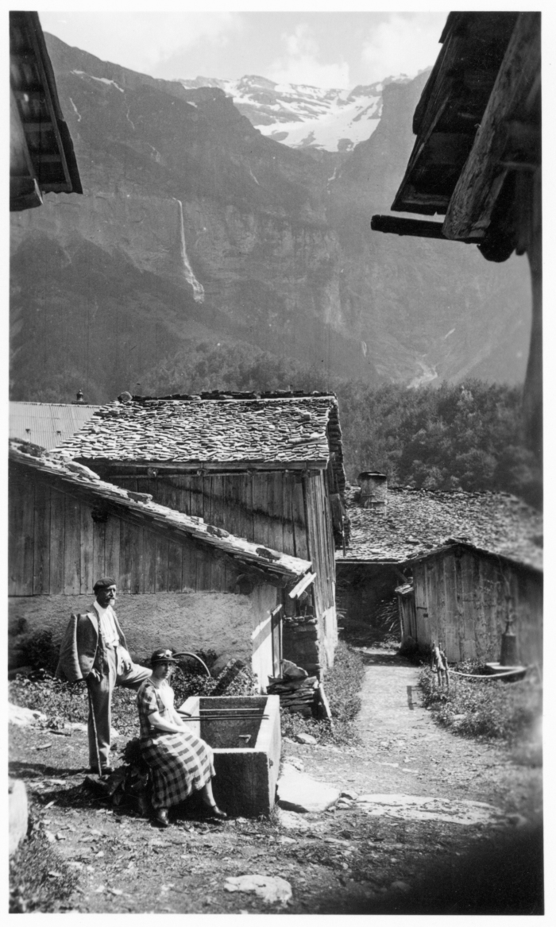
 | Photo dans le village du Frénalay (51-042) | Photo dans le village du Frénalay

